关系图
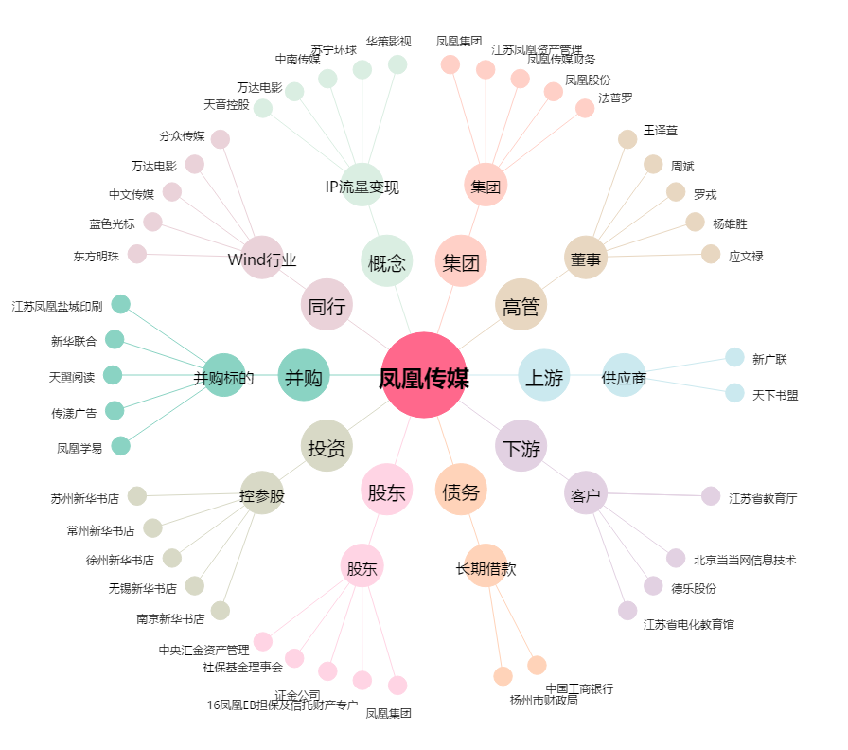
凤凰传媒[601928.SH] - 关系概览图

